0.策略开发流程
决策引擎开发流程
1. 什么是风控决策引擎
 | 决策引擎（Decision Engine）是金融机构信贷业务的核心风控组件，
 |  | 负责在借款人提交申请后、资金发放前，对申请人进行自
 |  | 动化、多维度的信用风险评估工具，并输出决策结果(通过或拒绝)

 | 核心价值：
 |  | ◆ 替代人工初审，提升审批效率（秒级决策）
 |  | ◆ 统一策略口径，降低人为主观误差
 |  | ◆ 实时接入多维数据源，提升风险识别精准度
 |  | ◆ 支持策略灰度、AB测试，持续优化迭代

2、整体开发流程总览

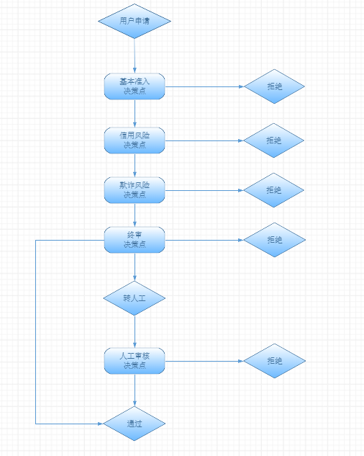

三、决策引擎中决策点的层次结构

一套完整的决策策略通常包含以下四大类(可根据具体业务情况增加或者删减)，从上至下依次执行，也可以进行并行设计，提高策略迭代效率：

3.1 准入决策点
 | ▸ 命中黑名单（欺诈黑名单、逾期黑名单、法院失信）→ 直接拒绝
 | ▸ 身份核验不通过（人脸不一致、证件无效）→ 直接拒绝
 | ▸ 超出基础准入条件（年龄/地域/产品限制）→ 直接拒绝

3.2 信用风险决策点
 | ▸ 第三方多头数据等
 | ▸ 征信报告
 | ▸ 行为数据

3.3 欺诈风险决策点
 | ▸ 设备指纹异常：同一设备多账号申请
 | ▸ 申请信息一致性校验：填报与三方数据矛盾
 | ▸ 团伙欺诈识别：关联图谱风险传导

3.4 终审决策点
 | 4.1 通过模型分判断是否通过&拒绝&人工审核
 | 4.2 通过用户，给出额度与定价
 |  | ▸ 基于信用分段授予差异化额度
 |  | ▸ 基于风险定价（RBP）输出个性化利率

7. Lift值
1.10 Lift值
Lift值 = 分箱的bad rate%/整体的bad rate%

1.1 Lift定义
Lift 衡量的是：在使用模型/策略的情况下，捕获目标用户（如欺诈者、高风险客户）的能力，相比于随机选取有多大提升。
· Lift > 1：比随机好，越大越好
· Lift = 1：和随机一样
· Lift < 1：还不如随机

2.Lift曲线

模型标签 | 分位数 | 占比 | 坏账率 | Lift值
300-350 | 10 | 10% | 30.0% | 3.05
351-400 | 20 | 10% | 20.0% | 2.03
401-450 | 30 | 10% | 15.0% | 1.52
451-500 | 40 | 10% | 13.0% | 1.32
501-550 | 50 | 10% | 9.0% | 0.91
551-600 | 60 | 10% | 5.0% | 0.51
601-650 | 70 | 10% | 2.5% | 0.25
651-700 | 80 | 10% | 2.0% | 0.20
700-750 | 90 | 10% | 1.5% | 0.15
751-950 | 100 | 10% | 0.5% | 0.05
 |  |  | 9.9%

3.Lift值的应用
背景:某消费金融机构贷前Mob6@30+为3.3%，从风险角度来看，老板觉得风险太高，想看看减少不同规模，对应的风险和利润情况
思路:按照评分从低到高进行排序，然后进行分组，计算不同组别的Lift值，只要Lift大于1的都可以拒绝，
如果真的都拒绝了，可能会影响业务的正常发展，这就是风险和业务发展以及利润的平衡艺术
所以对不同组的风险，lift值，GMV占比，以及收益罗列清楚，给出从低分段到高分段不同压降对业务规模和利润，以及风险的影响

方案1：拒绝E类用户，GMV下降10%的情况下(往前推就是反应在通过率下降多少)：
EL下降18.8%,利润下降9.2%

方案2：拒绝E/D类用户，GMV下降30%的情况下：
EL下降42.6%,利润下降30.8%

 |  |  |  |  | 风险等级 | GMV | Mob6@30+ | UE% | Lift值 | 风险下降 | 18.8%
 |  |  |  |  | A级 | 17% | 0.80% | 2.0% | 0.3
 |  |  |  |  | B级 | 28% | 1.50% | 3.0% | 0.6 | 规模下降 | 10.0%
输入参数 |  |  |  |  | C级 | 33% | 2.80% | 4.0% | 1.1 | 利润下降 | 9.2%
风险等级 | GMV | Mob6@30+ | UE% | Lift值 | D级 | 22% | 5.20% | 3.5% | 2.0
A级 | 15% | 0.80% | 2.00% | 0.2 |  | 100.00% | 2.64% | 3.28%
B级 | 25% | 1.50% | 3.00% | 0.5
C级 | 30% | 2.80% | 4.00% | 0.8
D级 | 20% | 5.20% | 3.50% | 1.6 | 风险等级 | GMV | Mob6@30+ | UE% | Lift值 | 风险下降 | 42.6%
E级 | 10% | 9.50% | 3.00% | 2.9 | A级 | 21% | 0.80% | 2.00% | 0.4
 |  | 3.33% | 3.25% |  | B级 | 36% | 1.50% | 3.00% | 0.8 | 规模下降 | 30.0%
 |  |  |  |  | C级 | 43% | 2.80% | 4.00% | 1.5 | 利润下降 | 30.8%
 |  |  |  |  |  | 100.00% | 1.91% | 3.21%

